关系图
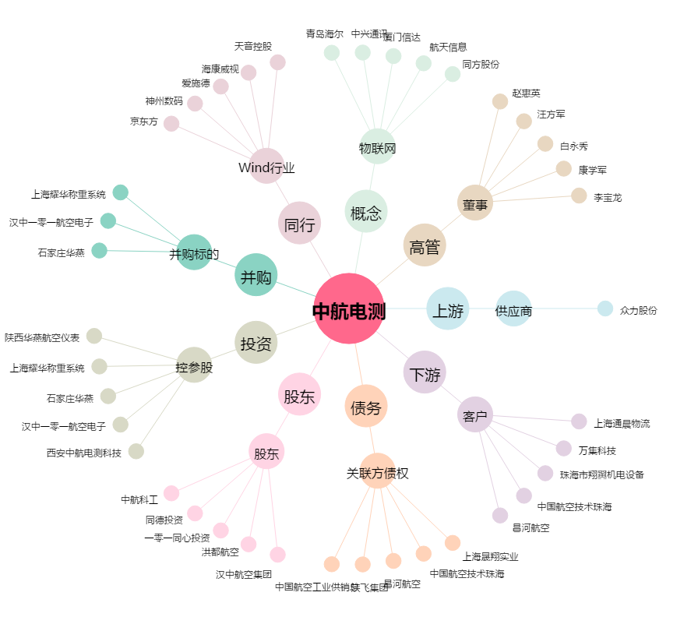
中航电测[300114.SZ] - 关系概览图

